Basic
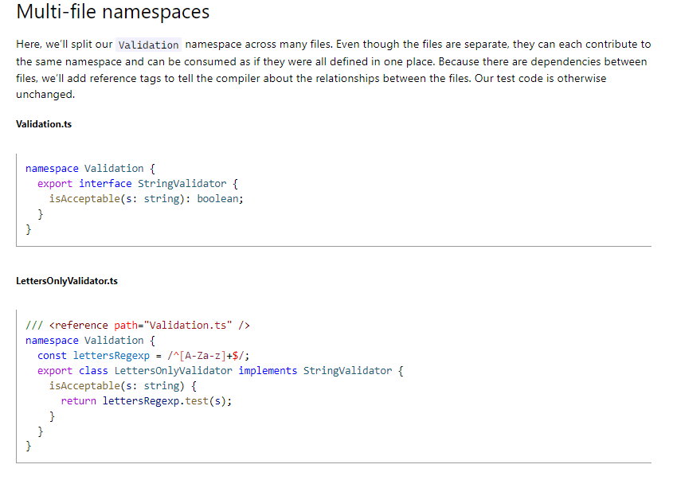
Export
 | Export
 |  | Khi dự án có quá nhiều mã nguồn thì sẽ phân thành nhiều tập tin riêng biệt.
 |  | Trong tập tin StringValidator.ts này có interface là StringValidator. Ở những tập tin khác muốn sử dụng StringValidator thì đối với interface StringValidator phải đưa vào từ khóa export
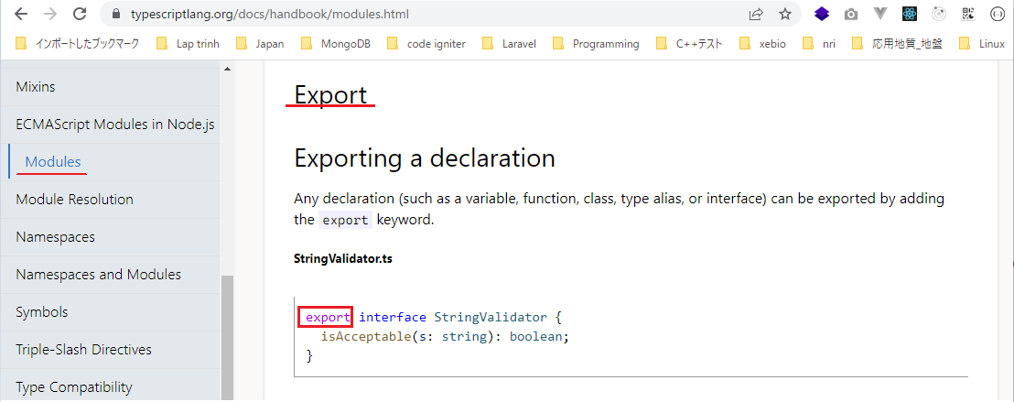

 |  | Trong ZipCodeValidator.ts có hằng số numberRegexp và class ZipCodeValidator
 |  | Ở các tập tin khác kéo vào tập tin ZipCodeValidator.ts và muốn sử dụng được numberRegexp và ZipCodeValidator thì numberRegexp phải có export ở trước
 |  | và ZipCodeValidator cũng phải có export ở trước
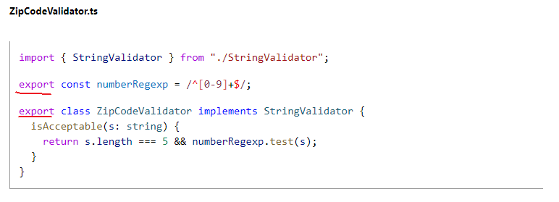

 | Export statements
 |  | Ở phần này khi export ZipCodeValidator thì ko cần đặt export trước class ZipCodeValidator mà có thể khai báo export ở dưới sau khi đã khai báo class xong
 |  | Khi export mà muốn thay đổi thành 1 tên nào đó thì dùng từ khóa as để đặt tên mới cho nó
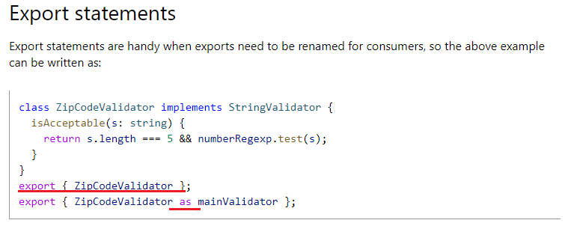

 | Re-exports
 |  | export ZipCodeValidator lấy tên là RegExpBasedZipCodeValidator lấy từ tập tin "./ZipCodeValidator"
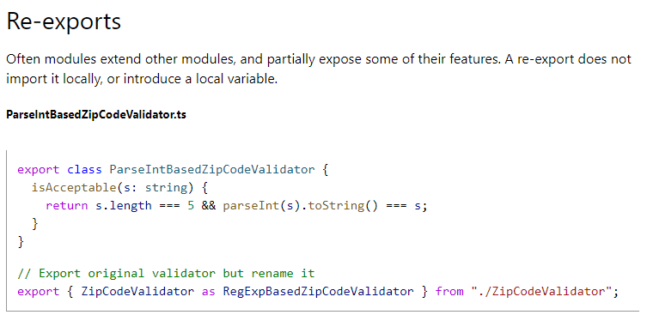

 | export tất cả
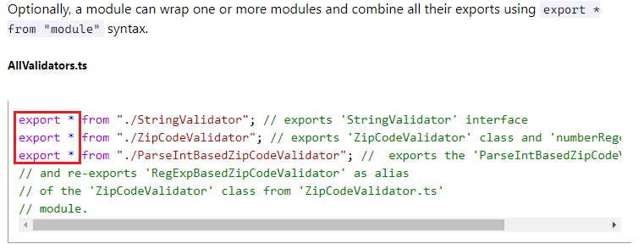

 | Import
 |  | Ngược lại với từ khóa export thì mình có từ khóa là import
 |  | Khi có 1 tập tin mà nó muốn sử dụng class từ tập tin khác
 |  | import ZipCodeValidator từ tập tin "./ZipCodeValidator". Để sử dụng được class ZipCodeValidator thì class này phải được export trong tập tin "./ZipCodeValidator"
 |  | import cũng có thể đổi tên lại
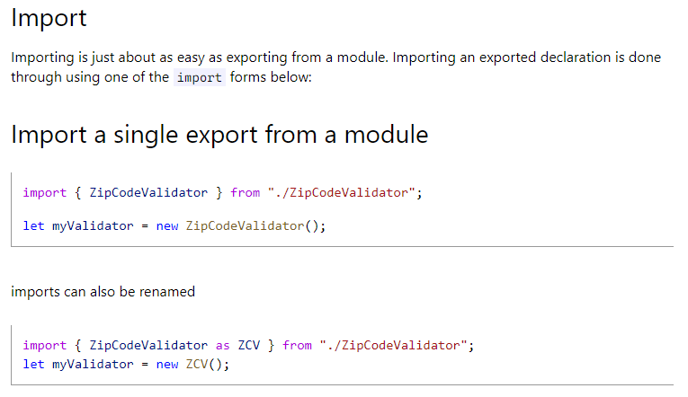

 | Import tất cả
 |  | import tất cả và đặt tên mới là validator từ tập tin "./ZipCodeValidator"
 |  | Sau khi import xong, trong tập tin "./ZipCodeValidator" có class ZipCodeValidator thì truy cập class đó bằng cách validator.ZipCodeValidator()

 | Default exports
 |  | ZipCodeValidator có từ khóa default
 |  | Khi import mình khai báo validator chứ ko phải là ZipCodeValidator
 |  | Từ khóa default cho biết rằng validator chính là ZipCodeValidator
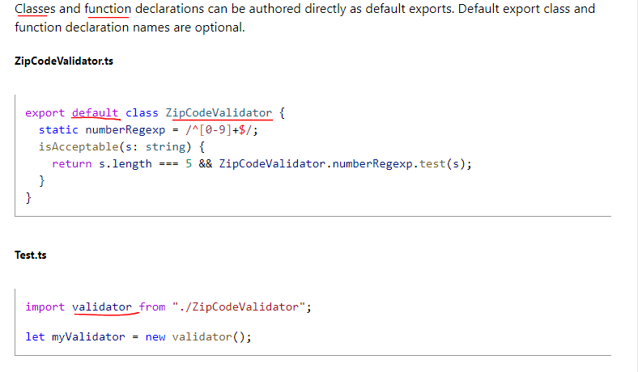

 |  | export function, function này có default
 |  | Khi import thì mình import là validate, do đó validate chính là hàm được khai báo export default trong StaticZipCodeValidator.ts
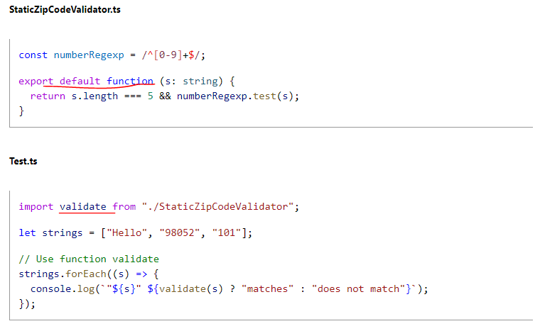

 | export =andimport = require()
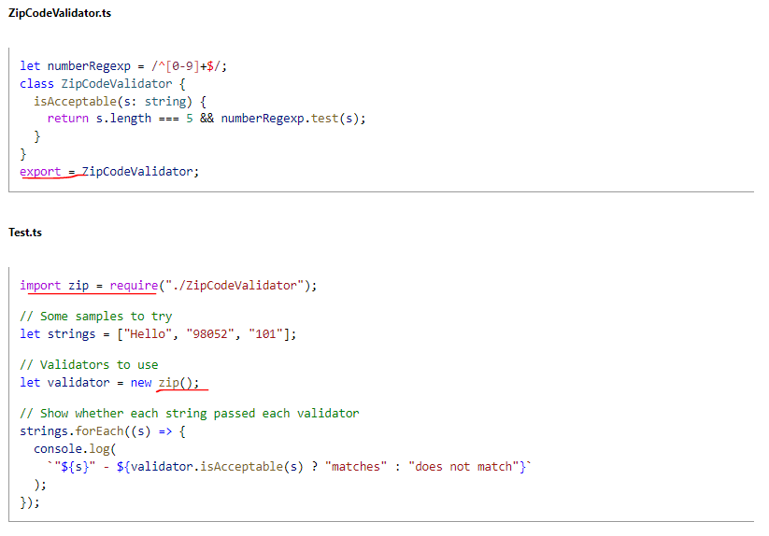

 | Code Generation for Modules
 |  | Đối với các mã lệnh type script khi viết thì tùy thuộc vào modules khai báo sẽ được biên dịch thành các mã lệnh javascript khác nhau

Namespaces

 |  | Namespaced Validators
 |  | Khi xây dựng 1 ứng dụng lớn thì khi đặt tất cả các mã nguồn trong cùng 1 tập tin sẽ rất khó quản lý, do đó phải chia thành nhiều tập tin khác nhau và cũng có thể chia thành nhiều module hay namespace
 |  | khác nhau
 |  | Ở ngoài namespace muốn sử dụng các class hay gì trong namespace thì phải đi qua namespace đó trước
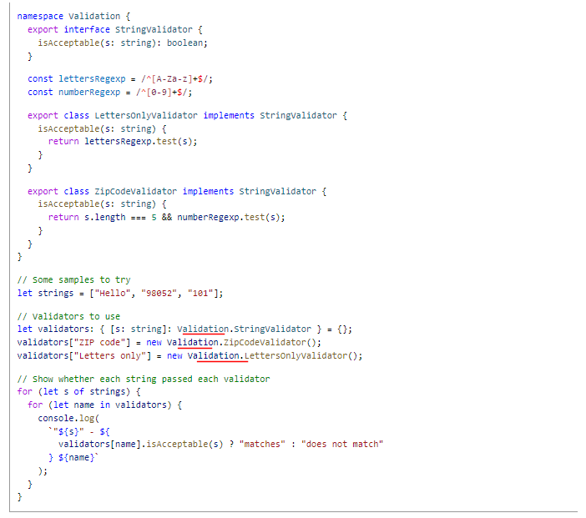

 |  | Splitting Across Files
 |  | Đối với namespace mà mã nguồn trong cùng 1 file quá nhiều thì sẽ tiếp tục tách ra thành những file nhỏ
 |  | Trong LettersOnlyValidator.ts cũng là namespace là Validation tuy nhiên trong tập tin LettersOnlyValidator.ts sẽ là phần khai báo cho LettersOnlyValidator
 |  | reference có nghĩa là trong LettersOnlyValidator.ts có tham chiếu đến Validation.ts bởi vì LettersOnlyValidator implements từ StringValidator trong Validation.ts. Thực chất thì reference khi biên
 |  | dịch thì nó ko tạo ra mã gì khác biệt cả tuy nhiên khi đưa vào 1 số trình soạn thảo thì việc đưa vào reference nó sẽ hỗ trợ mình việc nhắc lệnh

